クラス図
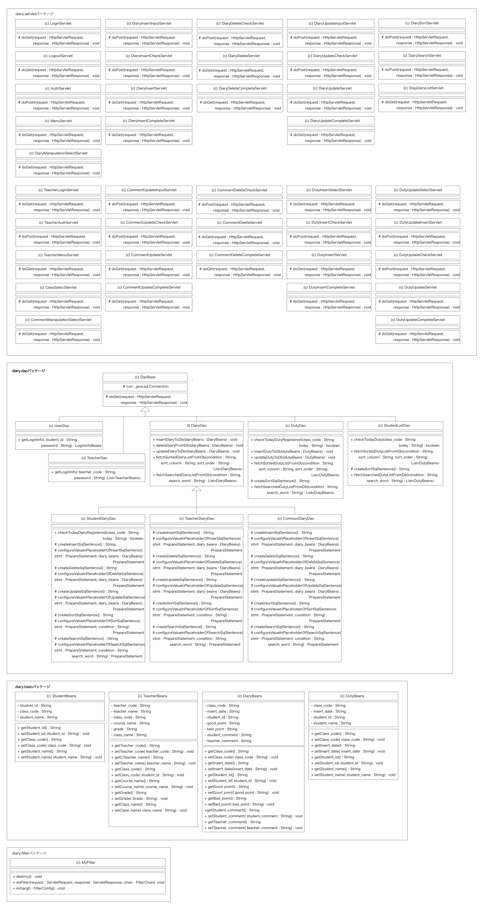
クラス図
共通情報 |  | システム名 | 日誌管理システム |  |  | 作成者
 |  | 工程名 | システム設計 |  |  | 作成日付
 |  | ドキュメント名 | 日誌管理システム 機能設計書 |  |  | バージョン
書誌情報 |  | 書誌名称 | 日誌管理システム クラス図 |  |  | 更新者
 |  | 概要 | 本クラス図は、主な自作クラスの関連を示す。 |  |  | 更新日付

 |  |  |  |  |  |  | 可視性
 |  |  |  | （c） | クラス |  | + | public
 |  |  |  | （i） | インタフェース |  | # | protected
 |  |  |  |  |  |  | - | private
 |  |  |  |  |  |  | ~ | package
 | 呼び出し関係を記述する

シーケンス図(F1-1-1)
シーケンス図
共通情報 | システム名 | 日誌管理システム | 作成者
 | 工程名 | システム設計 | 作成日付
 | ドキュメント名 | 日誌管理システム 機能設計書 | バージョン
書誌情報 | 書誌名称 | 【 機能ID: F1-1-1】 ログイン機能 シーケンス図 | 更新者
 | 概要 | 本シーケンス図は、主なクラス（インスタンス）間のメッセージパッシング手順を示す。 | 更新日付

【 機能ID: F1-1 】 ログイン機能

: AuthServlet

userDao
: UserDao

生成

getLoginInfo( student_id: String ,password: String )

student

SELECT文実行

結果セット

loginInfo
: LoginInfoBeans

生成

setStudent_id( student_id: String )

setClass_code( class_code: String )
setStudent_name( student_name: String )

login_info: LoginInfoBeans

シーケンス図 (F1-3)
シーケンス図
共通情報 | システム名 | 日誌管理システム | 作成者
 | 工程名 | システム設計 | 作成日付
 | ドキュメント名 | 日誌管理システム 機能設計書 | バージョン
書誌情報 | 書誌名称 | 【 機能ID: F3-1-1 】 日誌閲覧機能 シーケンス図 | 更新者
 | 概要 | 本シーケンス図は、主なクラス（インスタンス）間のメッセージパッシング手順を示す。 | 更新日付

【 機能ID: F3-1-1】 日誌閲覧機能

:DispDiaryListServlet
diary_dao
: CommonDiaryDao

生成

fetchSortedDiaryListFromDb
(condition : String, sort_coliumn : String, sort_order : String)
diary

SELECT文実行

結果セット

diary_bean
: DiaryBeans

生成

setClass_code()

setInsert_date()

setStudent_id()

setGood_point()
setAbsenceDate()

setBad_point()

setStudent_comment()

setTeacher_comment()

生成
list
:List< DiaryBeans>

list: List< DiaryBeans>
add()

シーケンス図 (F1-4)
シーケンス図
共通情報 | システム名 | 公欠管理システム | 作成者
 | 工程名 | システム設計 | 作成日付
 | ドキュメント名 | 公欠管理システム 機能設計書 | バージョン
書誌情報 | 書誌名称 | 【 機能ID: F1-4 】 公欠登録機能 シーケンス図 | 更新者
 | 概要 | 本シーケンス図は、主なクラス（インスタンス）間のメッセージパッシング手順を示す。 | 更新日付

【 機能ID: F1-4 】 公欠登録機能

:DiaryInsertCheckServlet

生成
diary_beans
: DiaryBean

setClass_code()

setInsert_date()
setStudent_id()

setGood_point()

setBad_point()

setStudent_comment()

:DiaryInsertServlet

absenceDao
: AbsenceDao

生成

insertDiaryToDb( absenceBeans: AbsenceBeans )

diary

INSERT文実行

setAbsenceDate()

クラス詳細定義
クラス詳細定義
共通情報 | システム名 | 公欠管理システム |  |  |  | 作成者
 | 工程名 | システム設計 |  |  |  | 作成日付
 | ドキュメント名 | 公欠管理システム 機能設計書 |  |  |  | バージョン
書誌情報 | 書誌名称 |  |  |  |  | 更新者
 | 概要 | 本クラス詳細設計書はクラスの定義内容（概要、プロパティ、メソッド）を示す |  |  |  | 更新日付
クラス概要
クラス |  |  | 継承クラス
 |  |  | インタフェース
アクセス修飾子 | public ／ protected ／ private ／ なし
その他修飾子 | static ／ abstruct ／ final |  | サーブレットアノテーションURL
説明
プロパティ
静的／動的 | アクセス修飾子 | 属性タイプ | 属性名 |  | 説明
フォームサンプル

メソッド
メソッド名
アクセス修飾子 | public ／ protected ／ private ／ なし |  | その他修飾子 | static ／ abstruct
インタフェース | 変数名 ： 型名 |  | 説明
戻り値
引数１
引数２

処理概要
処理詳細

